Sheet1
数据图表：月度环比订单分析
【任务要求】
1.计算1月至8月每月订单环比增长率（计算结果小数后保留后两位）
2.使用组合图展现订单量和环比增长率数据
3.分析环比增长率最低的是几月？

【知识要点】
1.环比增长率=（本期数-上期数）/上期数×100%

【重要技能点】
1.利用数据透视表计算月环比增长率
2.制作组合图并分析
数据源选择
组合图制作
图表优化：图表标题编辑、数据源添加、主次坐标轴设置等

【操作步骤拆解】
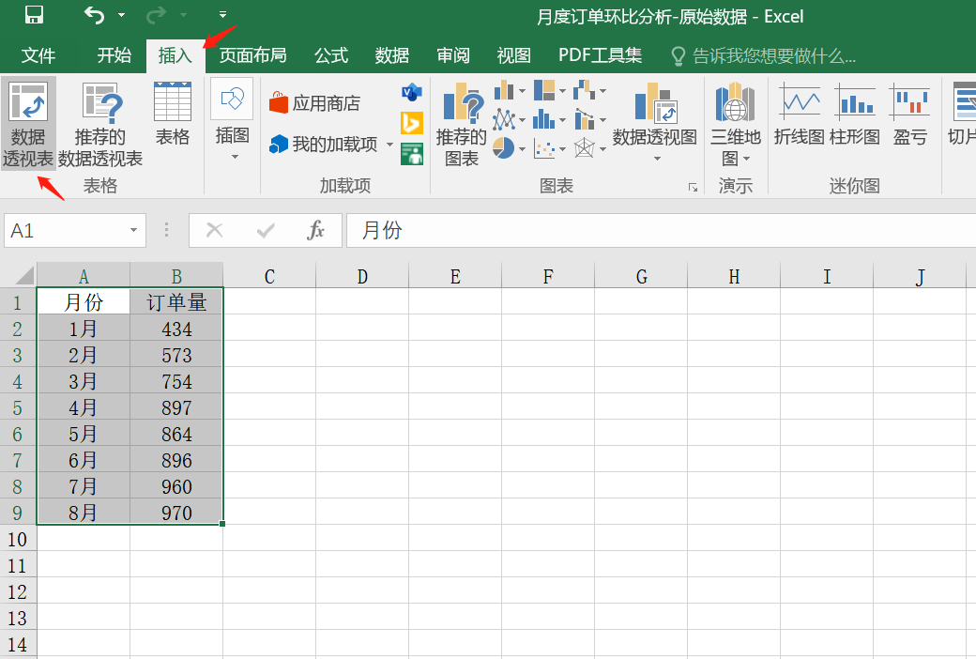
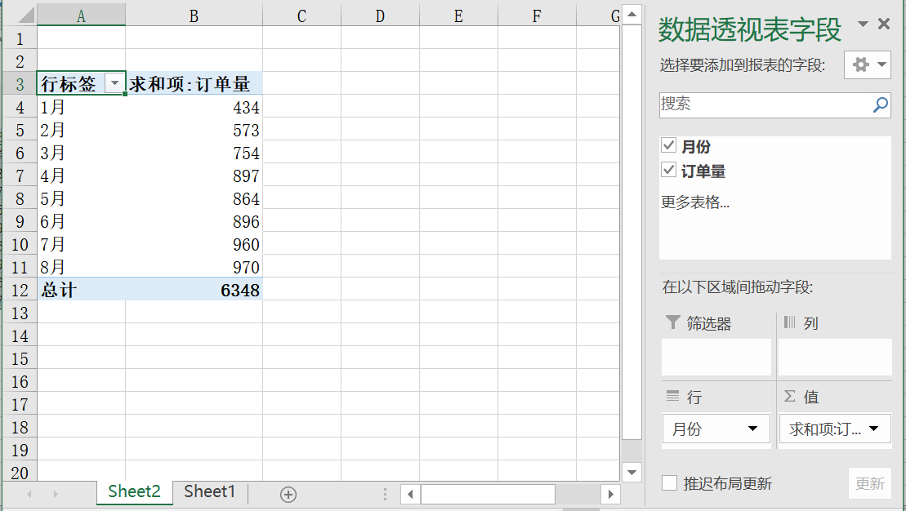

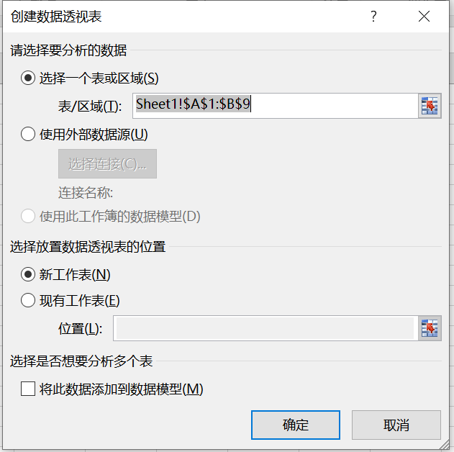

重难点
重难点
 |  | 1.插入数据透视表 选中数据后，点击插入，然后互点击数据透视表，选择新工作表，点击确定 2.字段选择 把月份放到行字段，把订单量放到值字段

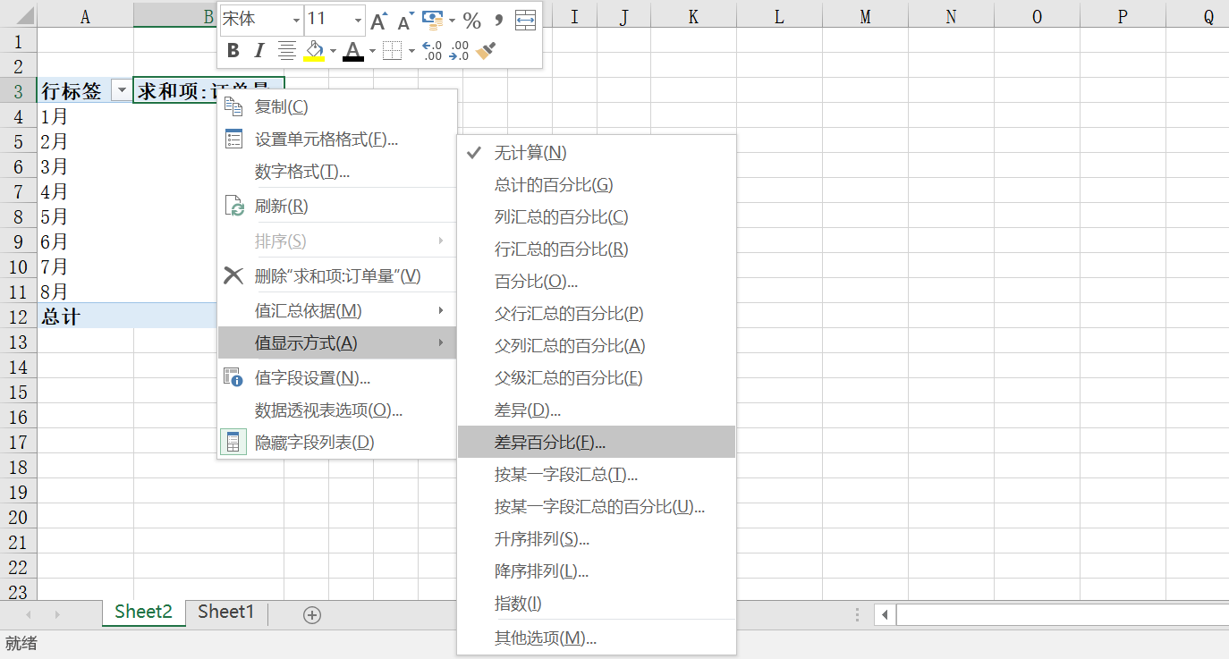
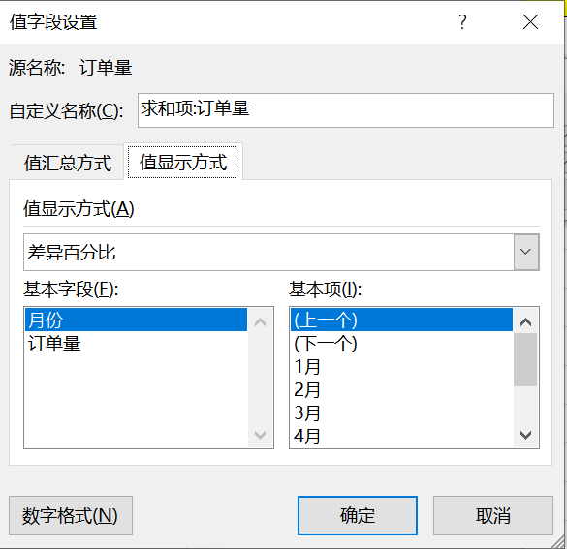

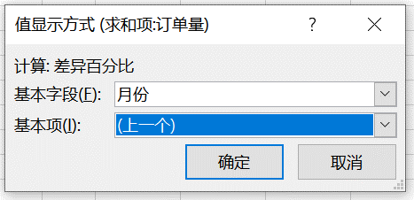

重难点
 |  |  |  | 用数据透视表求环比 第一种方法：选中订单量列，右键点击值显示方式，选择差异百分比，基本字段设置为月份，基本项设置为上一个。 第二种方法：在右侧字段设置表里，点击值字段上的小三角，选择值字段设置，然后点击值显示方式，选择月份、上一个。

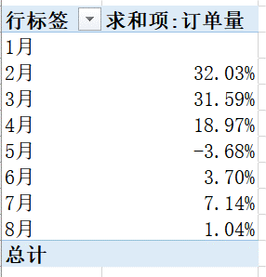
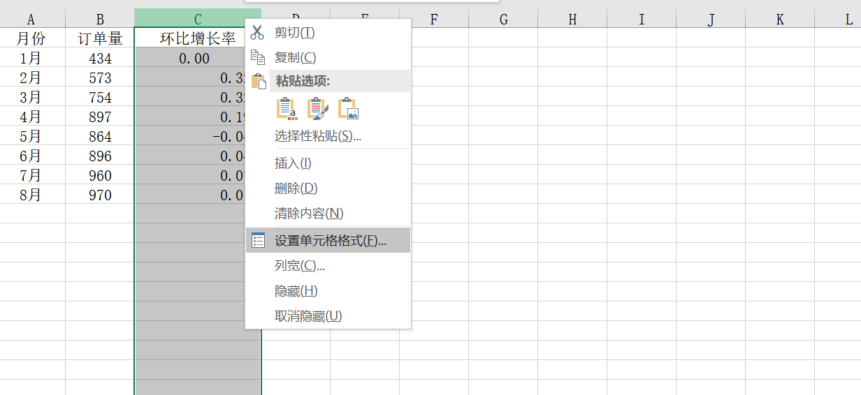
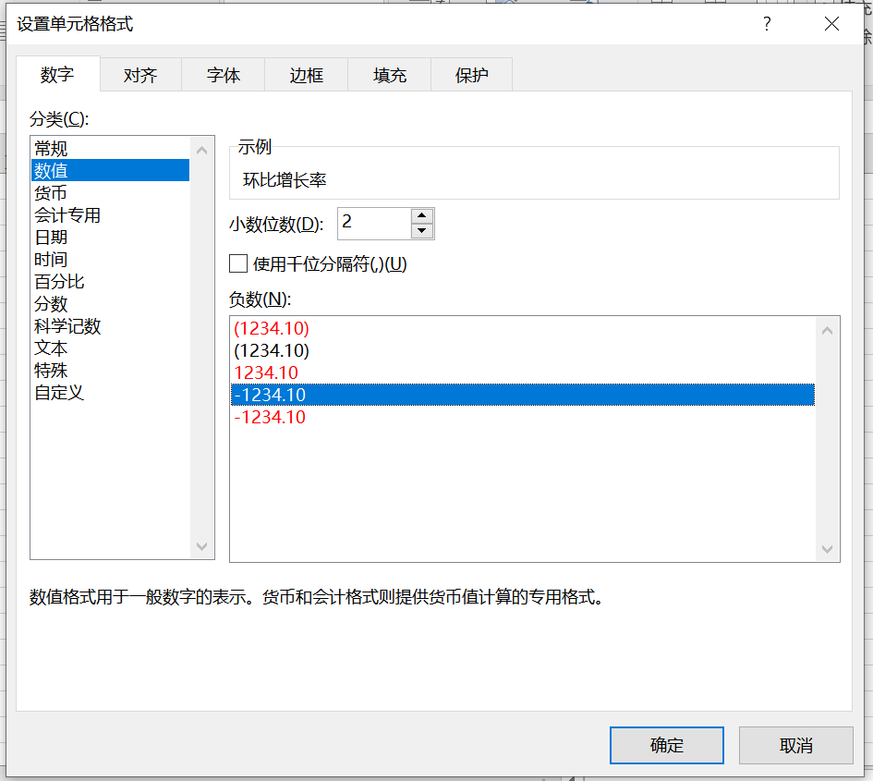

复制粘贴

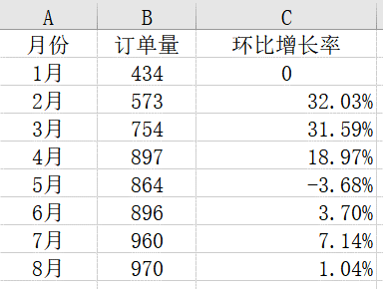

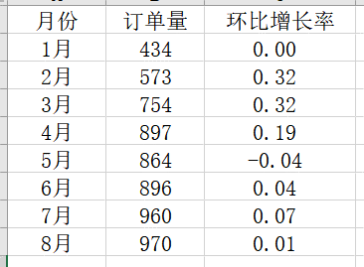
 |  |  | 因为题目中要求保留小数点后两位，所以我们需要把把百分比转换一下。下面讲解两种操作方法。 第一种：选中环比增长率列，单击右键，选择设置单元格格式，然后选择数值，把小数位数调整为2即可。 第二种：选中环比增长率列，点击上方工具栏中数字处小箭头，然后选择数值，把小数位数调整为2即可。 易错点：一定注意审题，把数据转化保留小数点后两位

重难点

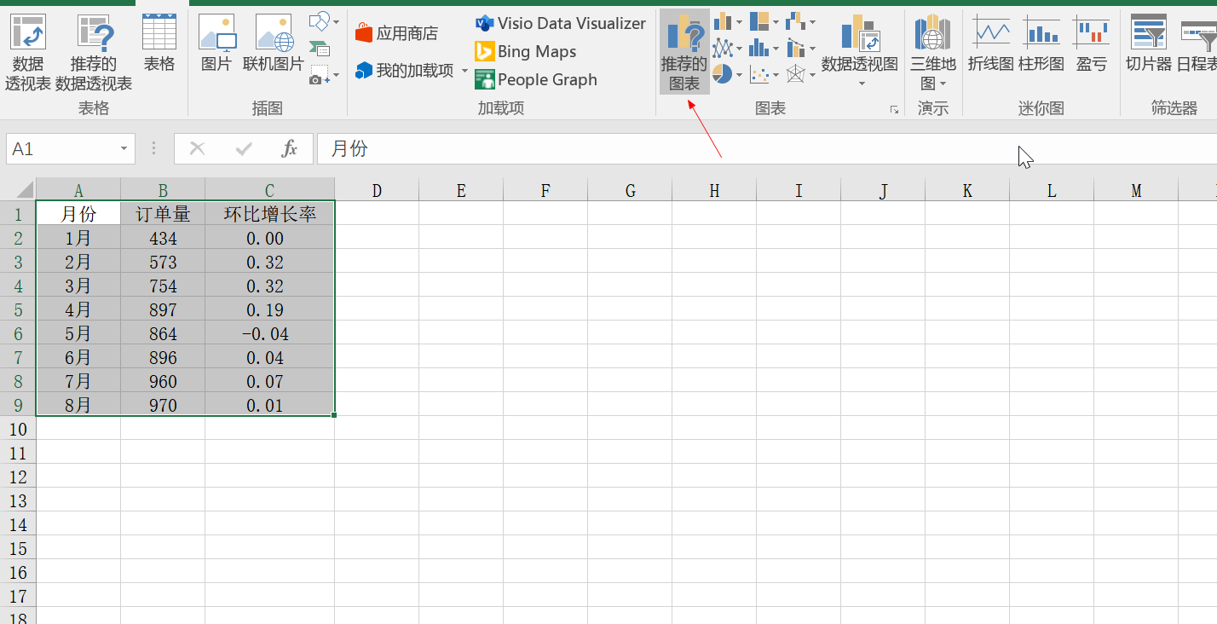
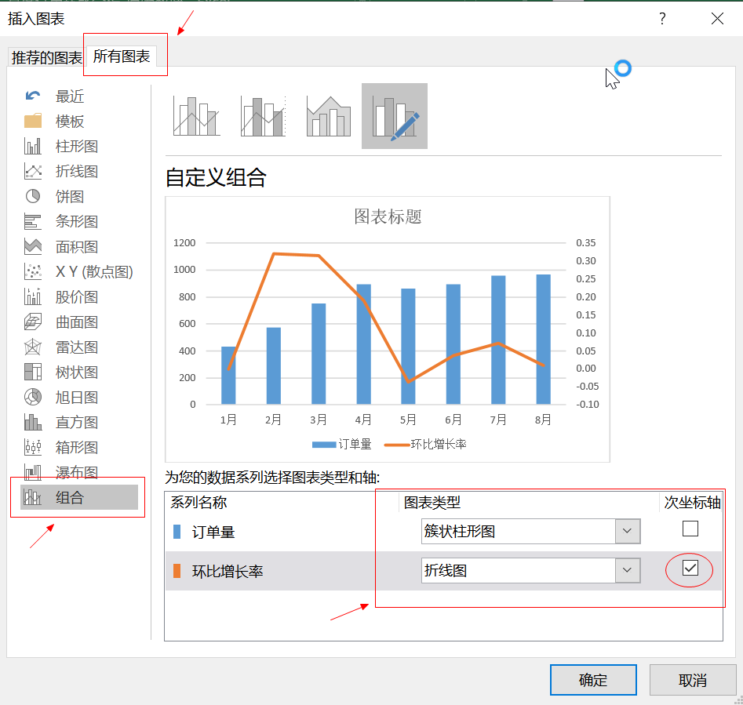

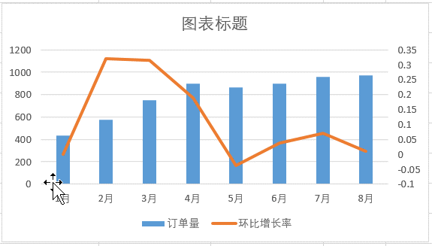

 | 组合图制作方法 选中数据区域，点击上方工具栏推荐的图表，选择所有图表，点击组合，订单量选择簇状柱形图，环比增长率选择折线图。 易错点：注意一定要勾选环比增长率为次坐标轴，否则无法显示正确图表
重难点

【分析结论】
分析图表可知：环比增长率最低的为5月份。

